2.Blatt-Hoch
Für den Törn von |  | bis
im Gebiet

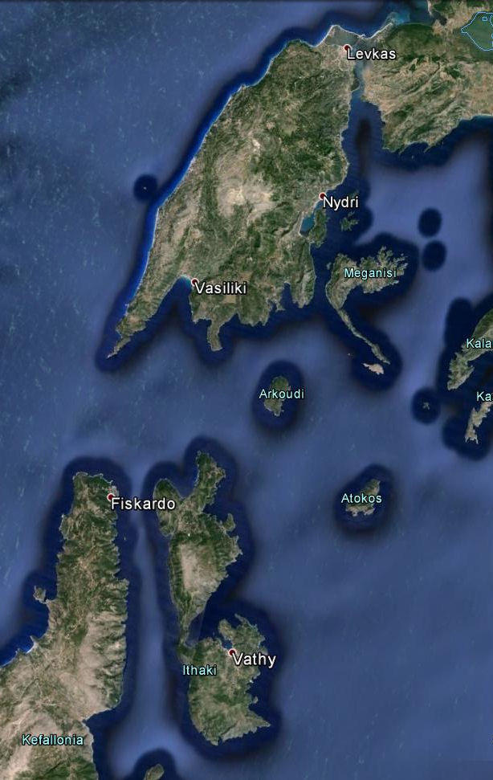
Daten der Yacht
Name
Eigner
Hersteller
Heimathafen
Registriernr.
Klasse/Typ
Länge über alles |  | Breite
Verdrängung |  | Tiefgang
Baustoff
Segelfläche
Vorhandene Beisegel | Genua
Baujahr
 | Bootsmotor |  | Beibootmotor
Marke
Leistung
Skipper

Unterschrift des Skippers

2.Blatt-Quer
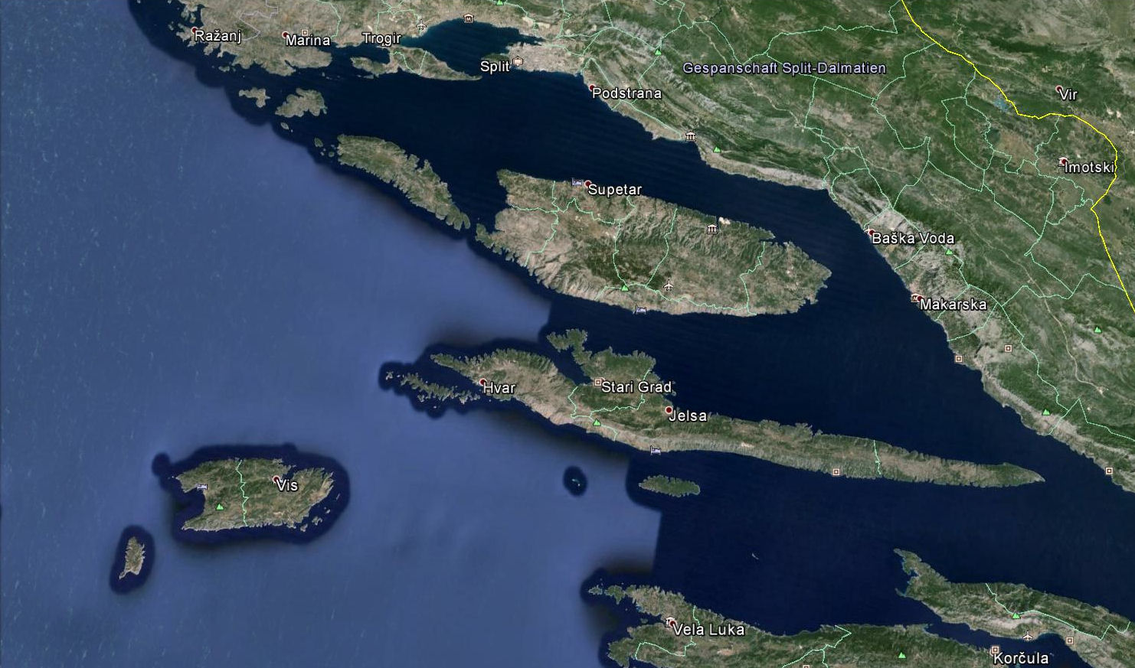

Für den Törn von | bis | im Gebiet |  | Skipper

Daten der Yacht
Name |  | Eigner |  | Heimathafen
Klasse/Typ |  | Hersteller |  | Registriernr.
Länge über alles |  | Breite |  | Tiefgang
Verdrängung |  | Baustoff |  | Baujahr
Segelfläche |  | Vorhandene Beisegel | Genua
Motor Marke |  | Leistung
Beiboot Marke |  | Leistung |  | Unterschrift des Skippers

2.Blatt-R
Geplante Route:

Crew: | Name | Vorname | Bemerkung
1. |  |  | Skipper
2. |  |  | Co - Skipper
3.
4.
5.
6.
7.
8.
9.
10.
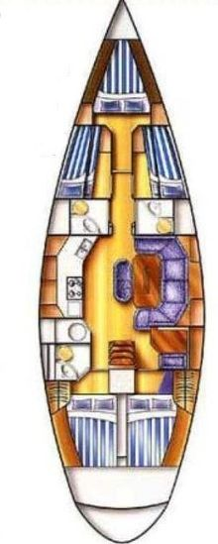

Verantwortlich für Bordkassa:
Ersteinzahlung je: | €

Verantwortlich für Pantry:
Ersteinkauf: | €

